クリックを検知する
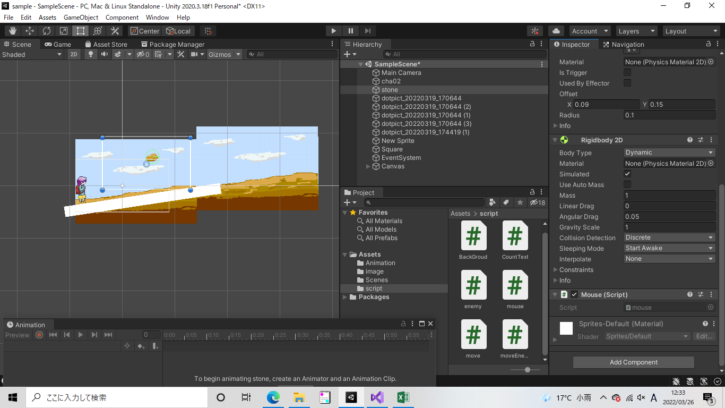
クリックを検知する

①衝突時に呼ばれるメソッド定義
void OnMouseDown()
{// クリックされたら
}
// unityでフォルトで用意されている命令は左だが、下記でスマートフォンとPCどちらも対応できるため、スマートフォンも対応予定の場合はこちらのほうがよい
void Update()
{
// スマートフォン対応のクリック検知
if (Input.GetMouseButtonDown(0))
{
var wPos = Camera.main.ScreenToWorldPoint(Input.mousePosition);
var hit = Physics2D.Raycast(wPos, Vector2.zero);
if (hit)
{
if (hit.collider.gameObject.name == this.name)
{
}
}
}
}

②マウスクリックのイベントを適応したいオブジェクトに、作成したスクリプトを設定する

